入力規則アップデート
【Excel Basics & Essentials Series】入力規則で“一意の月度リスト”を自動生成する方法｜UNIQUE不要の最新Excelテクニック
Excel 実務の基礎となる、入力精度の確保。
講習１では、元データから一意の月度リストを自動生成する入力規則の構築。
講習２では、選択店舗の抽出と並べ替えによるデータ整理。
該当行を自動で強調する条件付き書式による可視化。
この流れを通して、Excel の基本操作を無理なく身につけていきます。
_________________________________________________________________________________________________________________

講習_1 | セル E17 に、月度の入力規則を設定しなさい。
 | 条件：
 | ・元データは B 列（月度）
 | ・B 列から “一意の月度一覧” を自動生成してリスト化すること
 | ・月度が 3 種類あることは知らない前提とする（＝手入力禁止）

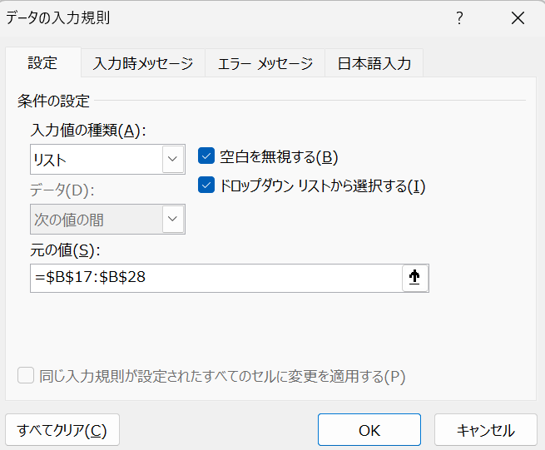
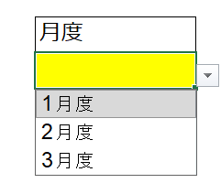
店舗名 | 月度 | 売上 | 月度
名古屋店 | 1月度 | 26,581 | 1月度
名古屋店 | 2月度 | 29,496
名古屋店 | 3月度 | 26,360
栄店 | 1月度 | 21,056
栄店 | 2月度 | 19,031
栄店 | 3月度 | 21,221
金山店 | 1月度 | 28,513
金山店 | 2月度 | 26,976
金山店 | 3月度 | 19,724
大須店 | 1月度 | 21,665
大須店 | 2月度 | 25,248
大須店 | 3月度 | 24,547

◆◇ 今回のポイント ◇◆
・機能拡張された「データの入力規則（リスト）」では
元の値に重複を含む範囲を指定しても、一意の値だけが表示される
・UNIQUE関数で中間列を作らなくてもよい
・元データ（B列のデータ範囲）を更新すれば、リストも自動で反映される
・「元データ範囲をそのまま指定して、一意表示させる」のが新しい基本パターン ＊2023年8月ごろの機能拡張（バージョン2308）以降
_________________________________________________________________________________________________________________
講習_２ | ●セル E17 に、店舗名の入力規則を設定しなさい。
 | 条件：
 | ・元データは B 列（月度）
 | ・A 列から “一意の店舗名一覧” を自動生成してリスト化すること
 | ・店舗名が 何種類あることは知らない前提とする（＝手入力禁止）
 | ●セルE47を利用し、表範囲の選択された店舗の行を、「条件付き書式でハイライト」してください
 | ●セルE47を利用して、選択した店舗を別表に抜き出しなさい
 |  |  |  | =SORT(FILTER(A47:C58,A47:A58=E47),2,1)
店舗名 | 月度 | 売上 | 店舗名 | 店舗名 | 月度 | 売上
金山店 | 2月度 | 26,976 | 名古屋店 | 名古屋店 | 1月度 | 26,581
大須店 | 3月度 | 24,547 |  | 名古屋店 | 2月度 | 29,496
名古屋店 | 1月度 | 26,581 |  | 名古屋店 | 3月度 | 26,360
栄店 | 1月度 | 21,056
栄店 | 3月度 | 21,221
金山店 | 1月度 | 28,513
名古屋店 | 3月度 | 26,360
金山店 | 3月度 | 19,724
大須店 | 1月度 | 21,665
名古屋店 | 2月度 | 29,496
栄店 | 2月度 | 19,031
大須店 | 2月度 | 25,248

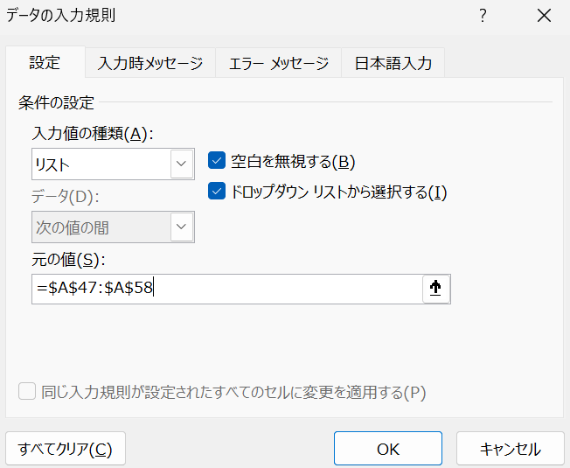

●条件付き書式でハイライト
１．表のデータ範囲を選択
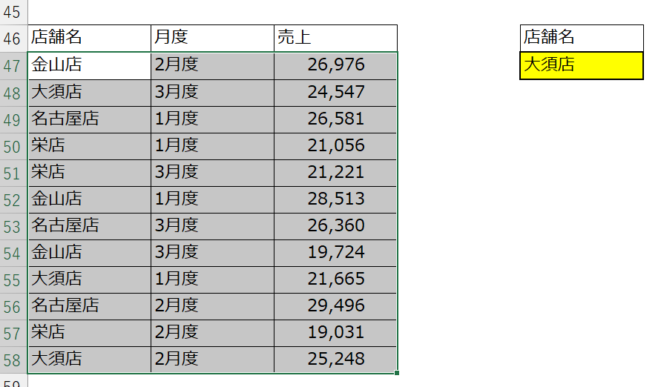

２．ホーム➡条件付き書式➡新しいルール
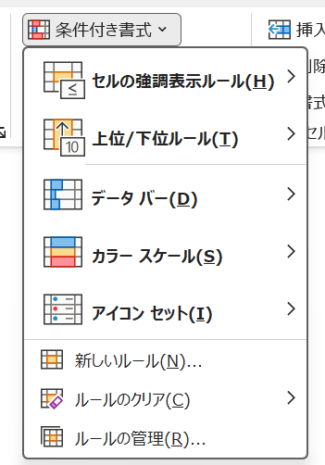

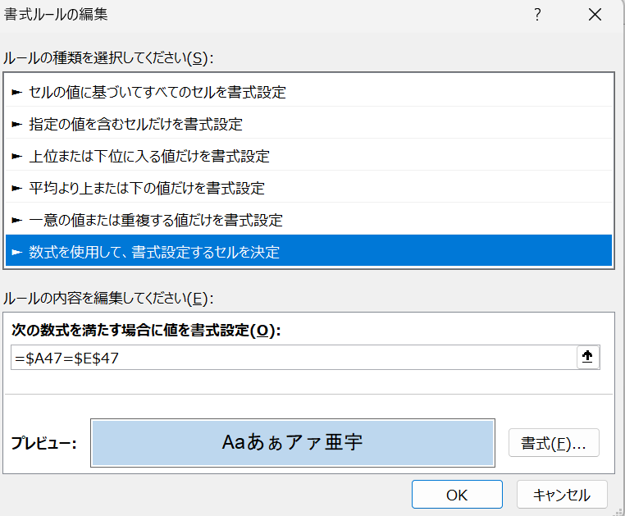
3.週式を使用して、書式設定するセルを決定する

【数式】
=$A47=$E$47
【説明】
この数式は「行の先頭にある店舗名（A列の値）が、セルE47に入力された店舗名と一致した場合に、その行の書式を変更する」という意味です。
【ポイント】
・$A47 は各行の店舗名を参照する
・$E$47 は比較対象（選択された店舗名）を固定する
・一致した行だけが TRUE となり、条件付き書式が適用される
・行全体を選択して設定すれば、該当店舗の行が丸ごとハイライトされる

◆◇ 使用関数のポイント ◇◆
【式】
=SORT( FILTER(「表全体」, 「店舗名が選択された店舗名と一致する行だけを選ぶ」), 「月度の列」, 「昇順」 )

・FILTER は「表の中から、条件に合う行だけを抜き出す」
・条件は「店舗名の列が、選択された店舗名と一致するかどうか」
・SORT は「抽出された行を、指定した列を基準に並べ替える」
・並べ替えの基準は「抽出結果の中の月度の列」
・並べ替えの方向は「昇順（1月 → 2月 → 3月）」
・店舗名を変えると、抽出も並べ替えも自動で切り替わる
_________________________________________________________________________________________________________________

